LONG 80-TRASV 80
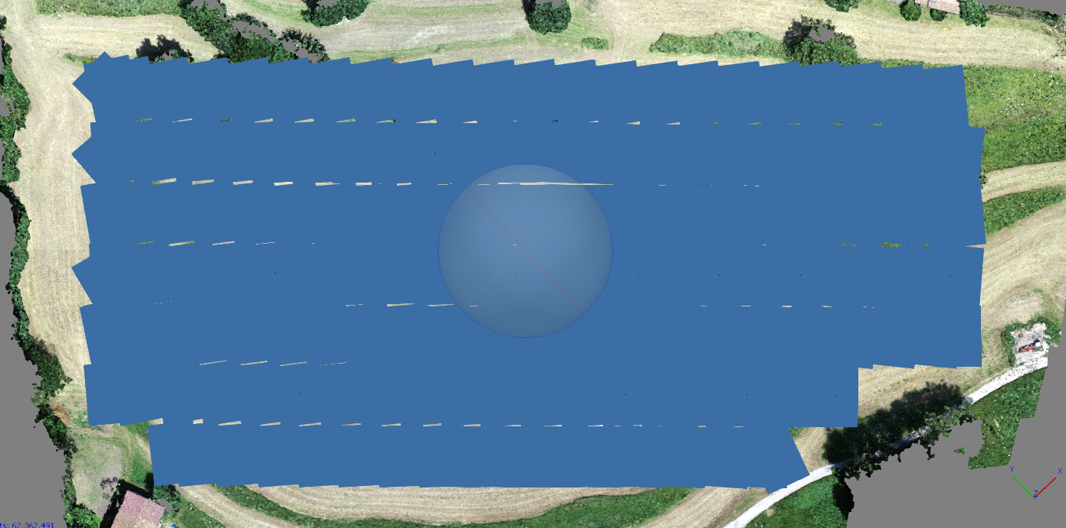
RILIEVO GNSS |  |  |  | PUNTI DA NUVOLA |  |  |  |  | SCARTI
 | E | N | Q |  | E | N | Q |  | E | N | Q
1 | 637449.15 | 5080359.36 | 772.07 | 1 | 637449.15 | 5080359.36 | 771.99 | 1 | 0.00 | 0.00 | -0.08
2 | 637408.91 | 5080377.46 | 772.09 | 2 | 637408.91 | 5080377.48 | 772.09 | 2 | 0.00 | 0.02 | 0.00
3 | 637352.89 | 5080410.68 | 770.38 | 3 | 637352.89 | 5080410.68 | 770.40 | 3 | 0.00 | 0.00 | 0.02
4 | 637303.43 | 5080462.34 | 769.95 | 4 | 637303.42 | 5080462.34 | 769.95 | 4 | -0.01 | 0.00 | 0.00
5 | 637318.88 | 5080493.71 | 769.51 | 5 | 637318.89 | 5080493.71 | 769.51 | 5 | 0.01 | 0.00 | 0.00
6 | 637343.64 | 5080514.76 | 770.09 | 6 | 637343.66 | 5080514.75 | 770.06 | 6 | 0.02 | -0.01 | -0.03
7 | 637368.00 | 5080488.73 | 769.12 | 7 | 637368.02 | 5080488.73 | 769.12 | 7 | 0.02 | 0.00 | 0.00
8 | 637333.53 | 5080457.29 | 769.80 | 8 | 637333.51 | 5080457.26 | 769.78 | 8 | -0.02 | -0.03 | -0.02
9 | 637358.47 | 5080455.71 | 771.17 | 9 | 637358.50 | 5080455.72 | 771.20 | 9 | 0.03 | 0.01 | 0.03
10 | 637399.94 | 5080432.48 | 768.49 | 10 | 637399.94 | 5080432.48 | 768.52 | 10 | 0.00 | 0.00 | 0.03
11 | 637462.02 | 5080386.55 | 767.31 | 11 | 637462.04 | 5080386.53 | 767.32 | 11 | 0.02 | -0.02 | 0.01
12 | 637435.51 | 5080387.48 | 772.33 | 12 | 637435.50 | 5080387.46 | 772.37 | 12 | -0.01 | -0.02 | 0.04
13 | 637440.68 | 5080437.04 | 764.18 | 13 | 637440.69 | 5080437.08 | 764.20 | 13 | 0.01 | 0.04 | 0.02

 |  |  |  |  |  |  |  |  | 0.00 | 0.00 | 0.00 | MEDIA
 |  |  |  |  |  |  |  |  | 0.01 | 0.02 | 0.03 | S.Q.M.
 |  |  |  |  |  |  |  |  | 0.03 | 0.04 | 0.04 | MAX
 |  |  |  |  |  |  |  |  | -0.02 | -0.03 | -0.08 | MIN

LONG 60-TRASV 80
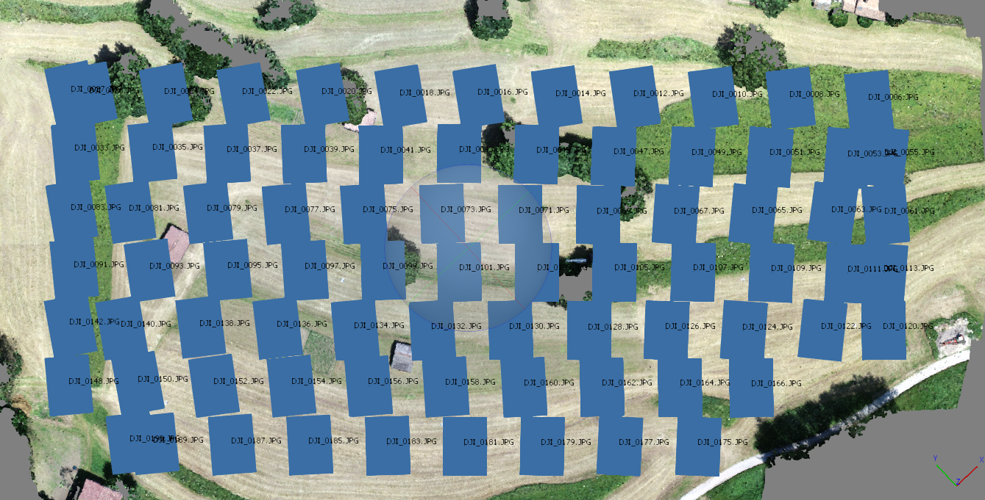
RILIEVO GNSS |  |  |  | PUNTI DA NUVOLA |  |  |  |  | SCARTI
 | E | N | Q |  | E | N | Q |  | E | N | Q
1 | 637449.15 | 5080359.36 | 772.07 | 1 | 637449.13 | 5080359.37 | 772.01 | 1 | -0.02 | 0.01 | -0.06
2 | 637408.91 | 5080377.46 | 772.09 | 2 | 637408.91 | 5080377.47 | 772.09 | 2 | 0.00 | 0.01 | 0.00
3 | 637352.89 | 5080410.68 | 770.38 | 3 | 637352.89 | 5080410.68 | 770.38 | 3 | 0.00 | 0.00 | 0.00
4 | 637303.43 | 5080462.34 | 769.95 | 4 | 637303.45 | 5080462.32 | 769.97 | 4 | 0.02 | -0.02 | 0.02
5 | 637318.88 | 5080493.71 | 769.51 | 5 | 637318.89 | 5080493.70 | 769.53 | 5 | 0.01 | -0.01 | 0.02
6 | 637343.64 | 5080514.76 | 770.09 | 6 | 637343.66 | 5080514.78 | 770.07 | 6 | 0.02 | 0.02 | -0.02
7 | 637368.00 | 5080488.73 | 769.12 | 7 | 637368.03 | 5080488.71 | 769.10 | 7 | 0.03 | -0.02 | -0.02
8 | 637333.53 | 5080457.29 | 769.80 | 8 | 637333.55 | 5080457.27 | 769.78 | 8 | 0.02 | -0.02 | -0.02
9 | 637358.47 | 5080455.71 | 771.17 | 9 | 637358.48 | 5080455.73 | 771.18 | 9 | 0.01 | 0.02 | 0.01
10 | 637399.94 | 5080432.48 | 768.49 | 10 | 637399.95 | 5080432.50 | 768.51 | 10 | 0.01 | 0.02 | 0.02
11 | 637462.02 | 5080386.55 | 767.31 | 11 | 637462.00 | 5080386.51 | 767.34 | 11 | -0.02 | -0.04 | 0.03
12 | 637435.51 | 5080387.48 | 772.33 | 12 | 637435.48 | 5080387.47 | 772.36 | 12 | -0.03 | -0.01 | 0.03
13 | 637440.68 | 5080437.04 | 764.18 | 13 | 637440.68 | 5080437.08 | 764.18 | 13 | 0.00 | 0.04 | 0.00

 |  |  |  |  |  |  |  |  | 0.00 | 0.00 | 0.00 | MEDIA
 |  |  |  |  |  |  |  |  | 0.02 | 0.02 | 0.03 | S.Q.M.
 |  |  |  |  |  |  |  |  | 0.03 | 0.04 | 0.03 | MAX
 |  |  |  |  |  |  |  |  | -0.03 | -0.04 | -0.06 | MIN

LONG 80-TRASV 60
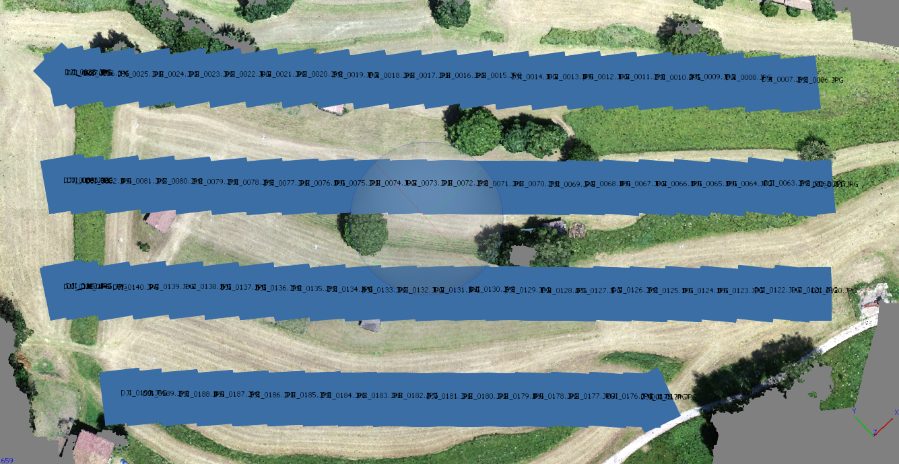
RILIEVO GNSS |  |  |  | PUNTI DA NUVOLA |  |  |  |  | SCARTI
 | E | N | Q |  | E | N | Q |  | E | N | Q
1 | 637449.15 | 5080359.36 | 772.07 | 1 | 637449.13 | 5080359.36 | 771.92 | 1 | -0.02 | 0.00 | -0.15
2 | 637408.91 | 5080377.46 | 772.09 | 2 | 637408.92 | 5080377.47 | 772.09 | 2 | 0.01 | 0.01 | 0.00
3 | 637352.89 | 5080410.68 | 770.38 | 3 | 637352.88 | 5080410.69 | 770.44 | 3 | -0.01 | 0.01 | 0.06
4 | 637303.43 | 5080462.34 | 769.95 | 4 | 637303.41 | 5080462.33 | 769.92 | 4 | -0.02 | -0.01 | -0.03
5 | 637318.88 | 5080493.71 | 769.51 | 5 | 637318.87 | 5080493.72 | 769.46 | 5 | -0.01 | 0.01 | -0.05
6 | 637343.64 | 5080514.76 | 770.09 | 6 | 637343.65 | 5080514.76 | 769.98 | 6 | 0.01 | 0.00 | -0.11
7 | 637368.00 | 5080488.73 | 769.12 | 7 | 637368.01 | 5080488.74 | 769.14 | 7 | 0.01 | 0.01 | 0.02
8 | 637333.53 | 5080457.29 | 769.80 | 8 | 637333.53 | 5080457.28 | 769.81 | 8 | 0.00 | -0.01 | 0.01
9 | 637358.47 | 5080455.71 | 771.17 | 9 | 637358.48 | 5080455.72 | 771.25 | 9 | 0.01 | 0.01 | 0.08
10 | 637399.94 | 5080432.48 | 768.49 | 10 | 637399.95 | 5080432.49 | 768.61 | 10 | 0.01 | 0.01 | 0.12
11 | 637462.02 | 5080386.55 | 767.31 | 11 | 637462.00 | 5080386.52 | 767.27 | 11 | -0.02 | -0.03 | -0.04
12 | 637435.51 | 5080387.48 | 772.33 | 12 | 637435.49 | 5080387.45 | 772.36 | 12 | -0.02 | -0.03 | 0.03
13 | 637440.68 | 5080437.04 | 764.18 | 13 | 637440.66 | 5080437.05 | 764.23 | 13 | -0.02 | 0.01 | 0.05

 |  |  |  |  |  |  |  |  | -0.01 | 0.00 | 0.00 | MEDIA
 |  |  |  |  |  |  |  |  | 0.01 | 0.02 | 0.07 | S.Q.M.
 |  |  |  |  |  |  |  |  | 0.01 | 0.01 | 0.12 | MAX
 |  |  |  |  |  |  |  |  | -0.02 | -0.03 | -0.15 | MIN

LONG 60-TRASV 60
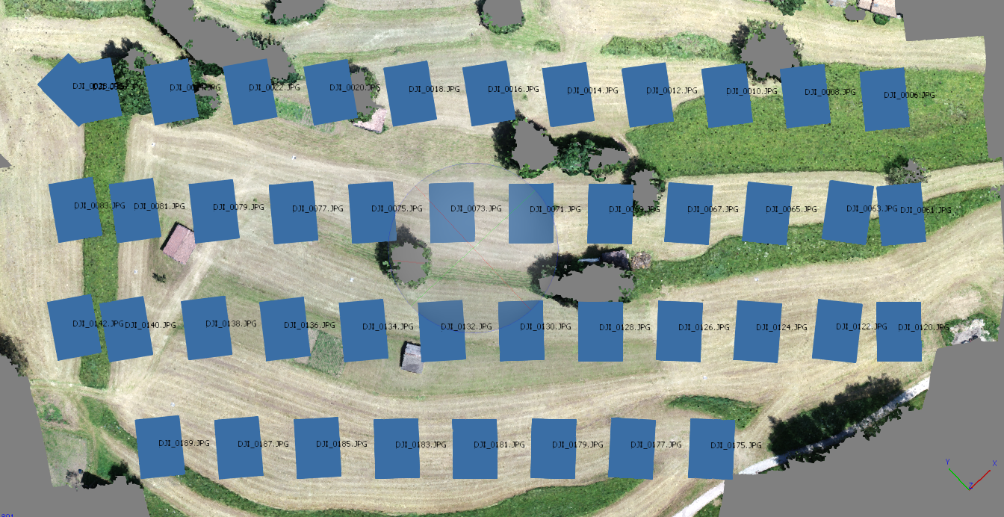
RILIEVO GNSS |  |  |  | PUNTI DA NUVOLA |  |  |  |  | SCARTI
 | E | N | Q |  | E | N | Q |  | E | N | Q
1 | 637449.15 | 5080359.36 | 772.07 | 1 | 637449.04 | 5080359.44 | 771.88 | 1 | -0.11 | 0.08 | -0.19
2 | 637408.91 | 5080377.46 | 772.09 | 2 | 637408.95 | 5080377.52 | 772.10 | 2 | 0.04 | 0.06 | 0.01
3 | 637352.89 | 5080410.68 | 770.38 | 3 | 637352.98 | 5080410.65 | 770.45 | 3 | 0.09 | -0.03 | 0.07
4 | 637303.43 | 5080462.34 | 769.95 | 4 | 637303.37 | 5080462.24 | 769.90 | 4 | -0.06 | -0.10 | -0.05
5 | 637318.88 | 5080493.71 | 769.51 | 5 | 637318.81 | 5080493.70 | 769.45 | 5 | -0.07 | -0.01 | -0.06
6 | 637343.64 | 5080514.76 | 770.09 | 6 | 637343.61 | 5080514.86 | 769.96 | 6 | -0.03 | 0.10 | -0.13
7 | 637368.00 | 5080488.73 | 769.12 | 7 | 637368.04 | 5080488.75 | 769.15 | 7 | 0.04 | 0.02 | 0.03
8 | 637333.53 | 5080457.29 | 769.80 | 8 | 637333.53 | 5080457.23 | 769.81 | 8 | 0.00 | -0.06 | 0.01
9 | 637358.47 | 5080455.71 | 771.17 | 9 | 637358.50 | 5080455.71 | 771.27 | 9 | 0.03 | 0.00 | 0.10
10 | 637399.94 | 5080432.48 | 768.49 | 10 | 637399.98 | 5080432.46 | 768.63 | 10 | 0.04 | -0.02 | 0.14
11 | 637462.02 | 5080386.55 | 767.31 | 11 | 637461.95 | 5080386.50 | 767.28 | 11 | -0.07 | -0.05 | -0.03
12 | 637435.51 | 5080387.48 | 772.33 | 12 | 637435.48 | 5080387.48 | 772.36 | 12 | -0.03 | 0.00 | 0.03
13 | 637440.68 | 5080437.04 | 764.18 | 13 | 637440.73 | 5080437.00 | 764.23 | 13 | 0.05 | -0.04 | 0.05

 |  |  |  |  |  |  |  |  | -0.01 | 0.00 | 0.00 | MEDIA
 |  |  |  |  |  |  |  |  | 0.06 | 0.06 | 0.09 | S.Q.M.
 |  |  |  |  |  |  |  |  | 0.09 | 0.10 | 0.14 | MAX
 |  |  |  |  |  |  |  |  | -0.11 | -0.10 | -0.19 | MIN

LONG 80-TRASV 80_CON GCP
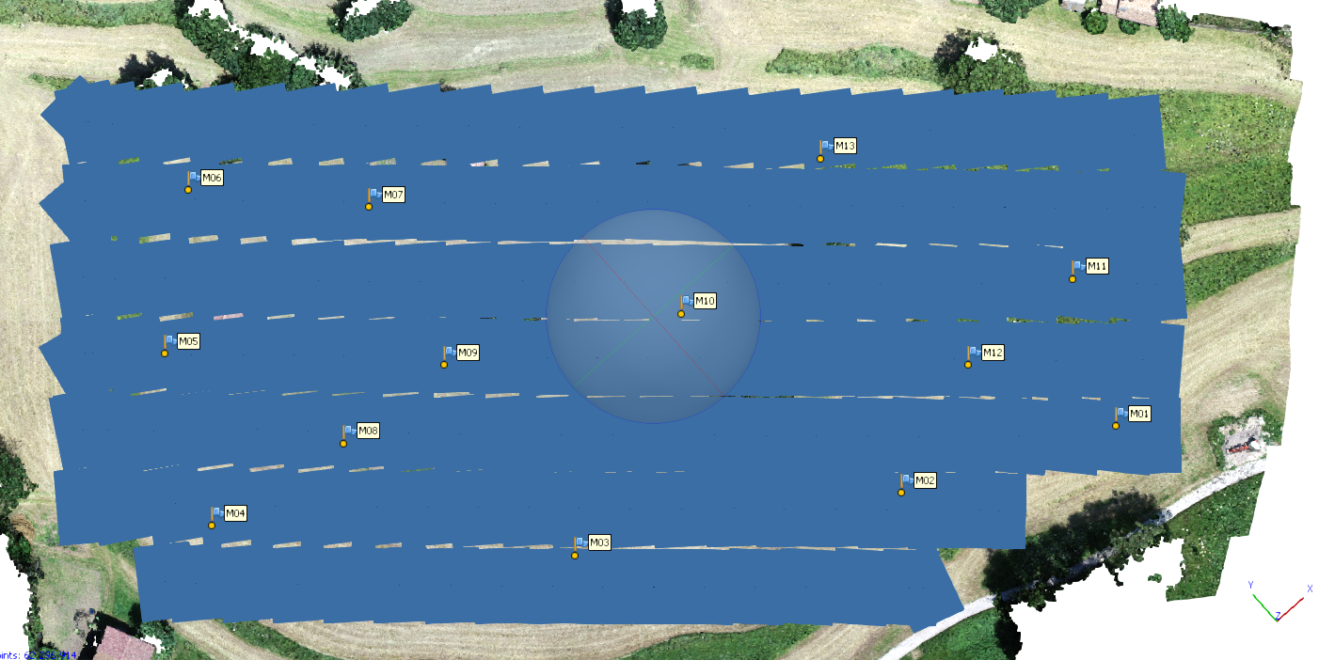
RILIEVO GNSS |  |  |  | PUNTI DA NUVOLA |  |  |  |  | SCARTI
 | E | N | Q |  | E | N | Q |  | E | N | Q
1 | 637449.15 | 5080359.36 | 772.07 | 1 | 637449.14 | 5080359.38 | 772.03 | 1 | -0.01 | 0.02 | -0.04
2 | 637408.91 | 5080377.46 | 772.09 | 2 | 637408.92 | 5080377.47 | 772.09 | 2 | 0.01 | 0.01 | 0.00
3 | 637352.89 | 5080410.68 | 770.38 | 3 | 637352.90 | 5080410.68 | 770.38 | 3 | 0.01 | 0.00 | 0.00
4 | 637303.43 | 5080462.34 | 769.95 | 4 | 637303.45 | 5080462.32 | 769.98 | 4 | 0.02 | -0.02 | 0.03
5 | 637318.88 | 5080493.71 | 769.51 | 5 | 637318.89 | 5080493.70 | 769.52 | 5 | 0.01 | -0.01 | 0.01
6 | 637343.64 | 5080514.76 | 770.09 | 6 | 637343.66 | 5080514.76 | 770.07 | 6 | 0.02 | 0.00 | -0.02
7 | 637368.00 | 5080488.73 | 769.12 | 7 | 637368.02 | 5080488.73 | 769.11 | 7 | 0.02 | 0.00 | -0.01
8 | 637333.53 | 5080457.29 | 769.80 | 8 | 637333.52 | 5080457.26 | 769.78 | 8 | -0.01 | -0.03 | -0.02
9 | 637358.47 | 5080455.71 | 771.17 | 9 | 637358.48 | 5080455.74 | 771.18 | 9 | 0.01 | 0.03 | 0.01
10 | 637399.94 | 5080432.48 | 768.49 | 10 | 637399.95 | 5080432.49 | 768.50 | 10 | 0.01 | 0.01 | 0.01
11 | 637462.02 | 5080386.55 | 767.31 | 11 | 637462.05 | 5080386.53 | 767.33 | 11 | 0.03 | -0.02 | 0.02
12 | 637435.51 | 5080387.48 | 772.33 | 12 | 637435.51 | 5080387.46 | 772.37 | 12 | 0.00 | -0.02 | 0.04
13 | 637440.68 | 5080437.04 | 764.18 | 13 | 637440.70 | 5080437.07 | 764.17 | 13 | 0.02 | 0.03 | -0.01

 |  |  |  |  |  |  |  |  | 0.01 | 0.00 | 0.00 | MEDIA
 |  |  |  |  |  |  |  |  | 0.01 | 0.02 | 0.02 | S.Q.M.
 |  |  |  |  |  |  |  |  | 0.03 | 0.03 | 0.04 | MAX
 |  |  |  |  |  |  |  |  | -0.01 | -0.03 | -0.04 | MIN

RIEPILOGO
SCARTI QUOTA [m]
 | LONG 80-TRASV 80 | LONG 60-TRASV 80 | LONG 80-TRASV 60 | LONG 60-TRASV 60 | LONG 80-TRASV 80_CON GCP
1 | -0.08 | -0.06 | -0.15 | -0.19 | -0.04
2 | 0.00 | 0.00 | 0.00 | 0.01 | 0.00
3 | 0.02 | 0.00 | 0.06 | 0.07 | 0.00
4 | 0.00 | 0.02 | -0.03 | -0.05 | 0.03
5 | 0.00 | 0.02 | -0.05 | -0.06 | 0.01
6 | -0.03 | -0.02 | -0.11 | -0.13 | -0.02
7 | 0.00 | -0.02 | 0.02 | 0.03 | -0.01
8 | -0.02 | -0.02 | 0.01 | 0.01 | -0.02
9 | 0.03 | 0.01 | 0.08 | 0.10 | 0.01
10 | 0.03 | 0.02 | 0.12 | 0.14 | 0.01
11 | 0.01 | 0.03 | -0.04 | -0.03 | 0.02
12 | 0.04 | 0.03 | 0.03 | 0.03 | 0.04
13 | 0.02 | 0.00 | 0.05 | 0.05 | -0.01

SCARTI EST [m]
 | LONG 80-TRASV 80 | LONG 60-TRASV 80 | LONG 80-TRASV 60 | LONG 60-TRASV 60 | LONG 80-TRASV 80_CON GCP
1 | 0.00 | -0.02 | -0.02 | -0.11 | -0.01
2 | 0.00 | 0.00 | 0.01 | 0.04 | 0.01
3 | 0.00 | 0.00 | -0.01 | 0.09 | 0.01
4 | -0.01 | 0.02 | -0.02 | -0.06 | 0.02
5 | 0.01 | 0.01 | -0.01 | -0.07 | 0.01
6 | 0.02 | 0.02 | 0.01 | -0.03 | 0.02
7 | 0.02 | 0.03 | 0.01 | 0.04 | 0.02
8 | -0.02 | 0.02 | 0.00 | 0.00 | -0.01
9 | 0.03 | 0.01 | 0.01 | 0.03 | 0.01
10 | 0.00 | 0.01 | 0.01 | 0.04 | 0.01
11 | 0.02 | -0.02 | -0.02 | -0.07 | 0.03
12 | -0.01 | -0.03 | -0.02 | -0.03 | 0.00
13 | 0.01 | 0.00 | -0.02 | 0.05 | 0.02

SCARTI NORD [m]
 | LONG 80-TRASV 80 | LONG 60-TRASV 80 | LONG 80-TRASV 60 | LONG 60-TRASV 60 | LONG 80-TRASV 80_CON GCP
1 | 0.00 | 0.01 | 0.00 | 0.08 | 0.02
2 | 0.02 | 0.01 | 0.01 | 0.06 | 0.01
3 | 0.00 | 0.00 | 0.01 | -0.03 | 0.00
4 | 0.00 | -0.02 | -0.01 | -0.10 | -0.02
5 | 0.00 | -0.01 | 0.01 | -0.01 | -0.01
6 | -0.01 | 0.02 | 0.00 | 0.10 | 0.00
7 | 0.00 | -0.02 | 0.01 | 0.02 | 0.00
8 | -0.03 | -0.02 | -0.01 | -0.06 | -0.03
9 | 0.01 | 0.02 | 0.01 | 0.00 | 0.03
10 | 0.00 | 0.02 | 0.01 | -0.02 | 0.01
11 | -0.02 | -0.04 | -0.03 | -0.05 | -0.02
12 | -0.02 | -0.01 | -0.03 | 0.00 | -0.02
13 | 0.04 | 0.04 | 0.01 | -0.04 | 0.03

